申込書
ミズノおもてなしカップジャパン2020 大会記念Tシャツのご案内
《事前予約申込書》
平素より大変お世話になり誠に有難うございます。
以下のとおり、ミズノおもてなしカップジャパン2020大会記念Tシャツの事前予約についてご案内いたします。
ご希望の方は注文書にご記入の上、お早めにご注文いただきます様宜しくお願い申し上げます。
当日は、ご希望のサイズが品切れとなる場合がございますので、事前予約をご利用ください。
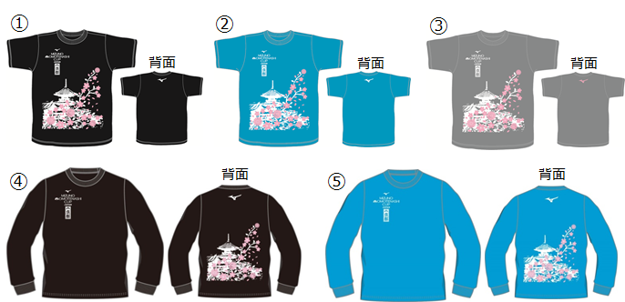

※長袖（④と⑤）は事前予約分のみの生産となります（当日の追加販売はありません）
★すべてユニセックスのサイズとなっております★

 | 単価 （税込） | XS | S | M | L | XL | 数量計 | 金額計
①ブラック(半袖) | ¥2,500 |  |  |  |  |  | 0 | ¥0
②ターコイズ(半袖) | ¥2,500 |  |  |  |  |  | 0 | ¥0
③ミックスグレー(半袖) | ¥2,500 |  |  |  |  |  | 0 | ¥0
④ブラック(長袖) | ¥3,000 |  |  |  |  |  | 0 | ¥0
⑤ターコイズ(長袖) | ¥3,000 |  |  |  |  |  | 0 | ¥0
合計 |  | 0 | 0 | 0 | 0 | 0 | 0 | ¥0

お申込者氏名
ご住所
ご連絡先 | Email
 | TEL（携帯電話）

●お申込締切 | 2月28日(金)必着
●お引渡し | ※4/11(土)～4/13(月)に大会会場のミズノブースにてお受け取り下さい。
●お申込みに際し | 数量に限りがあり、受け付け順とさせていただきますので品切れの際はご容赦願います。
●お申込み・お問合せ | お申込み・お問い合わせは Email にてお願いします。
 | ミズノおもてなしカップジャパン実行委員会
 | Email: contact@omotenashicup.com

お客様から頂戴した個人情報は『事前予約申込のみ』に利用し、ミズノおもてなしカップジャパン実行委員会にて厳重に管理します。
上記にご同意の上、お手続き下さい。

